6-8F国教办公室
中医大询价单2017-51
楼层 | 区域 | 家具类型 | 尺寸规格 （W*D*H) | 数量 | 单位 | 材质 | 款式要求 | 单价(RMB) | 总价(RMB)
4楼 | 校长办公室 | 班台 | 2300*2000*760H | 1 | 张 | 美国进口大西洋0.8MM厚实木木皮贴面，山东“林盾”高密度环保基材，基材吸水膨胀率≤8%，甲醛释放量小于6.2MG/100G，完全达到欧洲E1级环保标准，广东“华润”牌环保油漆，六底三面油漆工艺处理。含侧柜，结构见附件 | 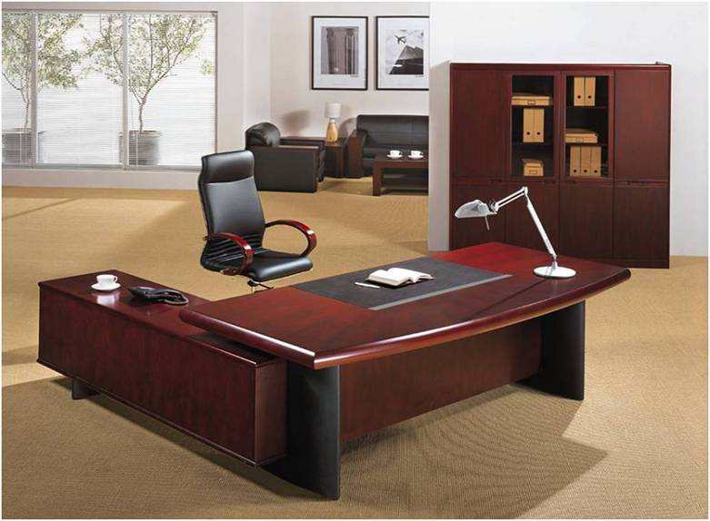 |  | 0
 |  | 文件柜 | 1800*420*1980H | 2 | 张 | 美国进口大西洋0.8MM厚实木木皮贴面，山东“林盾”高密度环保基材，基材吸水膨胀率≤8%，甲醛释放量小于6.2MG/100G，完全达到欧洲E1级环保标准，广东“华润”牌环保油漆，六底三面油漆工艺处理。柜子层板均为固层加固。1组如图，还有一组全玻璃开门 | 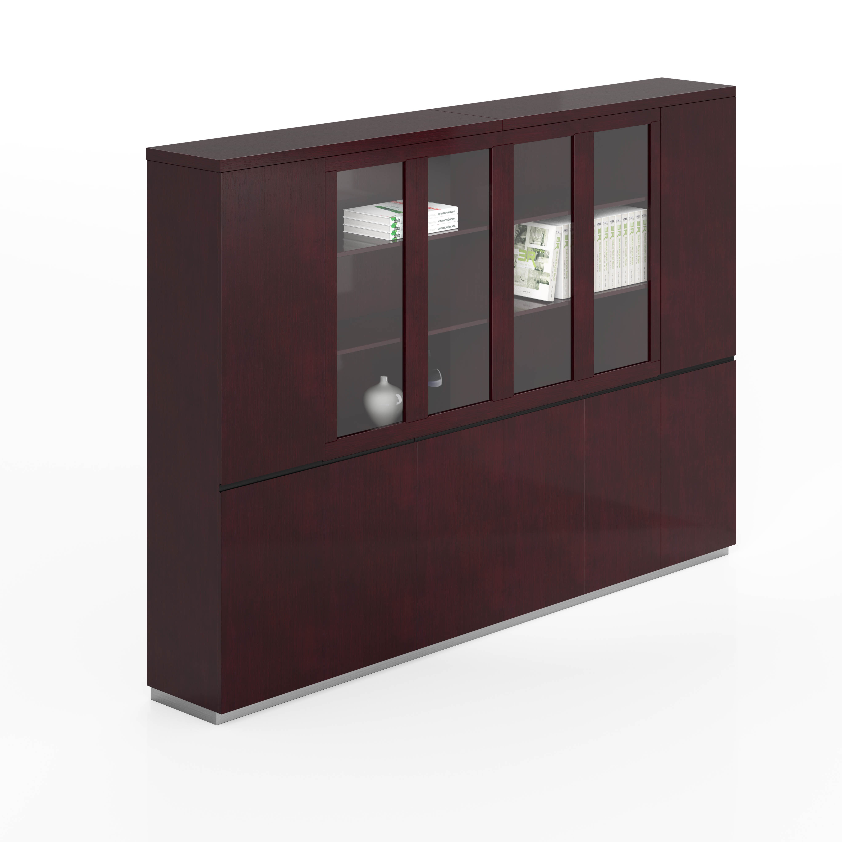 |  | 0
 |  | 班椅 | 标准 | 1 | 张 | 优质牛皮面料扪裹不助燃泡胶，面料撕裂强≥12.9kg·f，耐摩擦色牢固度达4级，上海“健龙宝”高弹性40＋P海绵，拉伸强度95kpa，撕裂强度3.3N/cm断裂伸长率达185％，压陷硬度190N，五星脚，配扶手。黑色牛皮 |  |  | 0
 |  | 班前椅 | 标准 | 2 | 张 | 优质西皮面料扪裹不助燃泡胶，面料撕裂强≥12.9kg·f，耐摩擦色牢固度达4级，上海“健龙宝”高弹性40＋P海绵，拉伸强度95kpa，撕裂强度3.3N/cm断裂伸长率达185％，压陷硬度190N，弓形脚，配扶手。 | 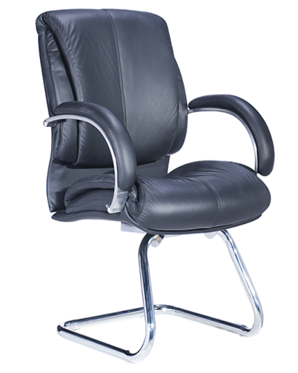 |  | 0
 |  | 单人沙发 | 标准 | 1 | 张 | 优质进口牛皮扪裹不助燃泡胶，上海“健龙宝”高弹性40 ＋P海绵，拉伸强度95kpa，撕裂强度3.3N/cm断裂伸长率达185％，压陷硬度190N，桦木实木框架，实木油漆外框。 |  |  | 0
 |  | 三人沙发 | 标准 | 1 | 张 | 优质进口牛皮扪裹不助燃泡胶，上海“健龙宝”高弹性40 ＋P海绵，拉伸强度95kpa，撕裂强度3.3N/cm断裂伸长率达185％，压陷硬度190N，桦木实木框架，实木油漆外框。 |  |  | 0
 |  | 茶几 | 1200*500*450H | 1 | 张 | 美国进口大西洋0.8MM厚实木木皮贴面，山东“林盾”高密度环保基材，基材吸水膨胀率≤8%，甲醛释放量小于6.2MG/100G，完全达到欧洲E1级环保标准，广东“华润”牌环保油漆，六底三面油漆工艺处理。 |  |  | 0
 |  | 角几 | 400*400*520H | 1 | 张 | 美国进口大西洋0.8MM厚实木木皮贴面，山东“林盾”高密度环保基材，基材吸水膨胀率≤8%，甲醛释放量小于6.2MG/100G，完全达到欧洲E1级环保标准，广东“华润”牌环保油漆，六底三面油漆工艺处理。 |  |  | 0
 |  | 茶水柜 | 1000*350*1000 | 1 | 个 | 美国进口大西洋0.8MM厚实木木皮贴面，山东“林盾”高密度环保基材，基材吸水膨胀率≤8%，甲醛释放量小于6.2MG/100G，完全达到欧洲E1级环保标准，广东“华润”牌环保油漆，六底三面油漆工艺处理。 | 